ログインと登録
結合テスト仕様書 |  |  | システム名 |  | 作成者 |  | 会社名
 |  |  | サブシステム名 |  | 作成日 |  | 実施者

No | 大項目 | 小項目 | テスト項目 | 検証内容 | 実施日 | 結果 | 備考・特記事項
 | 正常テスト | 登録していない方はこちらの押下テスト | ログイン画面の「登録していない方はこちら」を押下 | accountのRegister画面に遷移し、画面は以下の状態となっていること。 １：入力欄には、何も入力されてない 2：チェックボックスは、チェックが入っていない状態 |  | 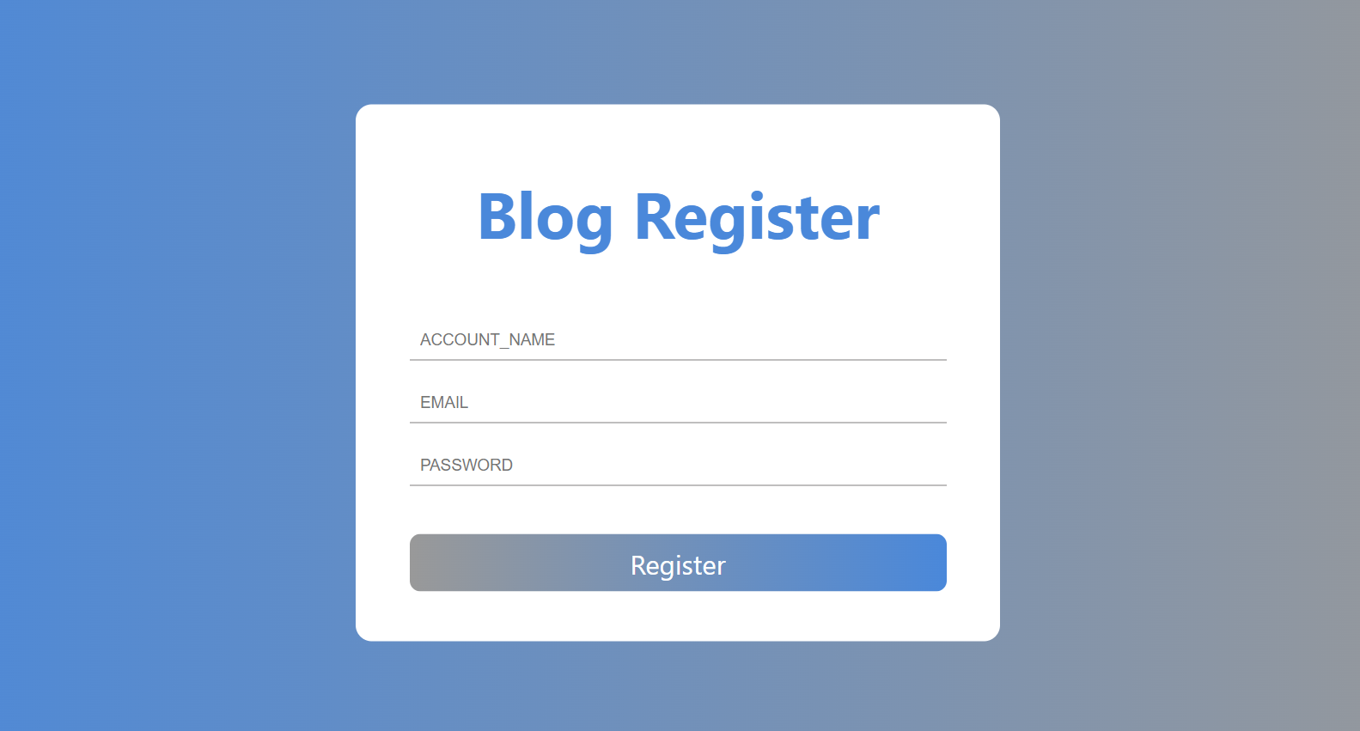
 |  | Register登録テスト | userテーブルに何も値が入っていないことを確認後、ユーザー登録画面で以下の操作を行う 1:Email→「test@test.com」と入力 2:AccountName→「テスト」と入力 3:password→「1234abcd」と入力 5:利用規約の確認 →チェックボックスにチェックを入れる 6:registerボタンを押下 | 以下の内容を確認する 1:ログイン画面に遷移していることを確認する 2:accountテーブル以下の内容が格納されているかを確認する account_id→1 account_name→テスト account_email→test@test.com password→1234abcd |  | 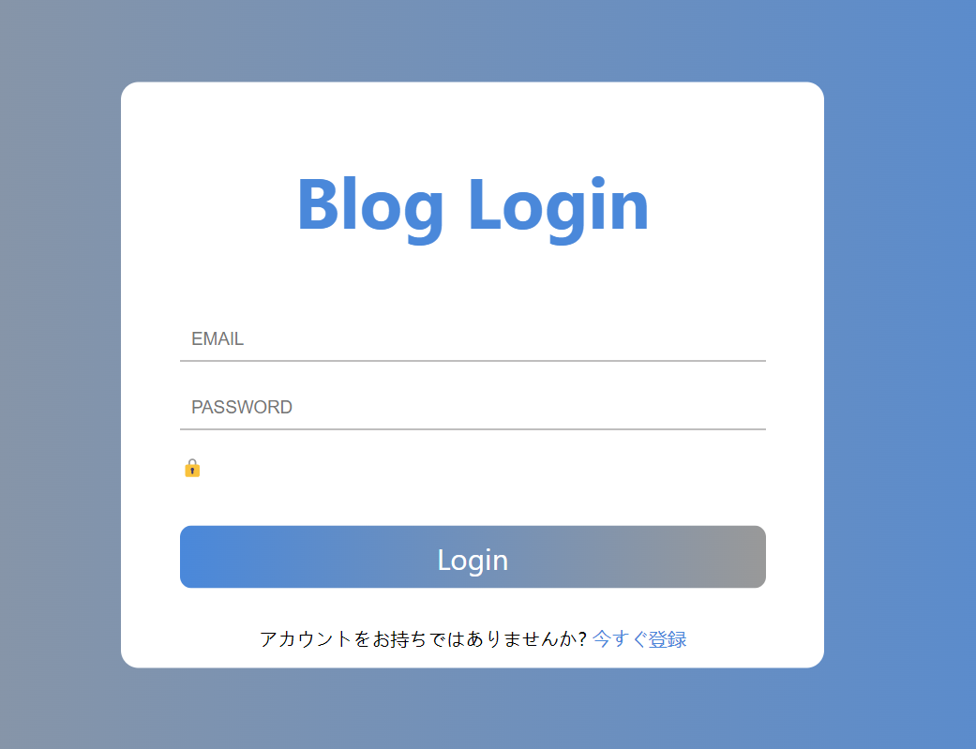
 |  | ログインテスト | ログインの入力欄に何も記載がないことを確認後以下の操作を行う 1:Email→「test@test.com」 2:password→「1234abcd」 3:Loginボタンを押下 | 以下の内容を確認する 1:home画面に遷移していること |  | 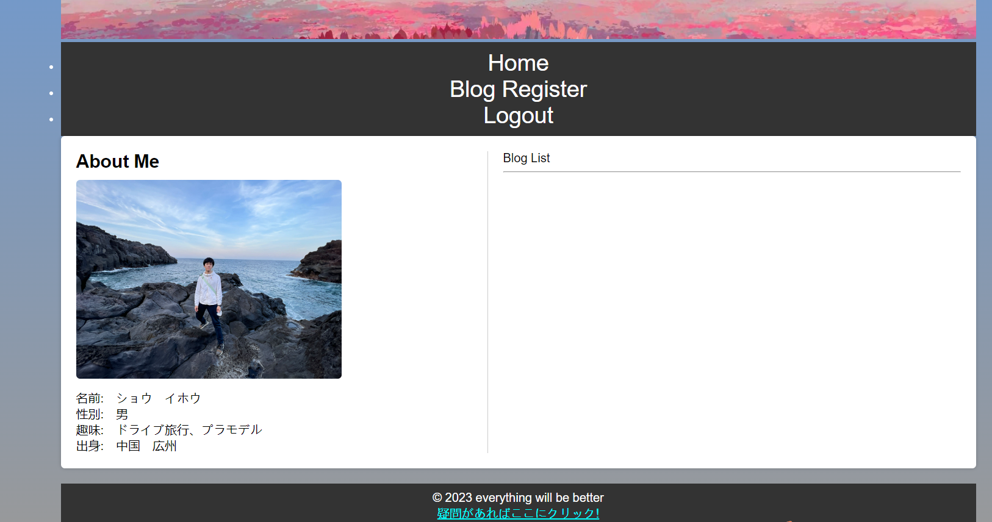
 |  | blog registerテスト | Blog Registerのボタンを押下 入力欄に何も記載がないことを確認後以下の操作を行う 1タイトル→「hello」 2:日付→「2023/08/28」 3:カテゴリ→「321」 4.画像→「sakura.png」 5.詳細→「今日は富士山に遊びに行きました～」 登録ボタンを押下 | 以下の内容を確認する 1:Blog Register画面に遷移していること 2:blogテーブル以下の内容が格納されているかを確認する タイトル→hello 日付→2023/08/28 3:カテゴリ→321 4.画像→sakura.png 5.詳細→今日は富士山に遊びに行きました～ |  | 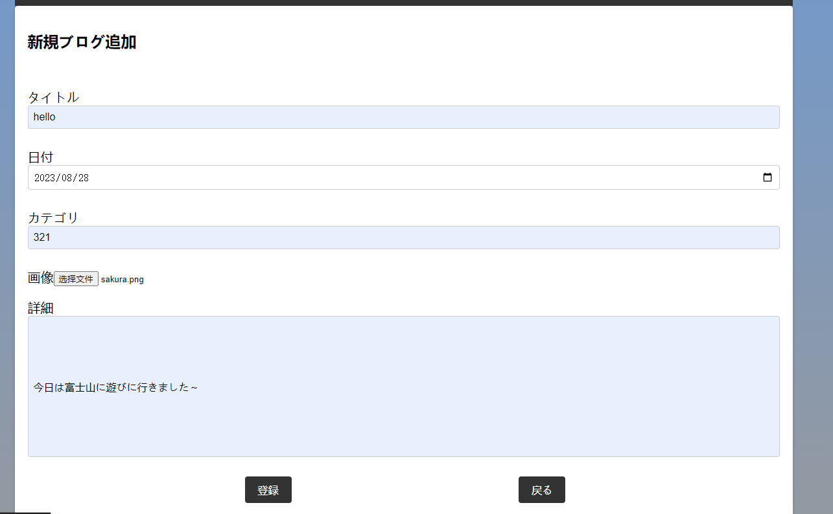
 |  | blog 削除テスト | Blog の画像を押下 削除ボタンを押下 | 以下の内容を確認する blogの削除完了画面に遷移していること blogテーブルにblog内容を削除すること |  | 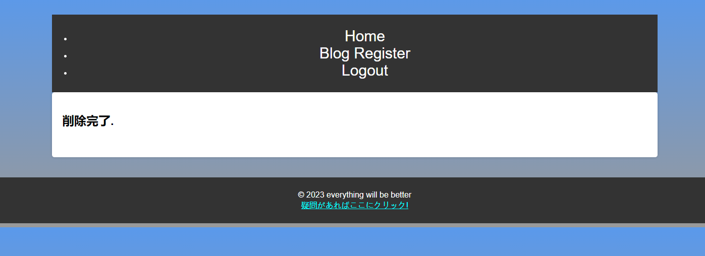
 |  | account ログアウトテスト | Logoutボタンを押下 | 以下の内容を確認する login画面に遷移していること accountログアウトを確認 |  | 